坐标计算总表
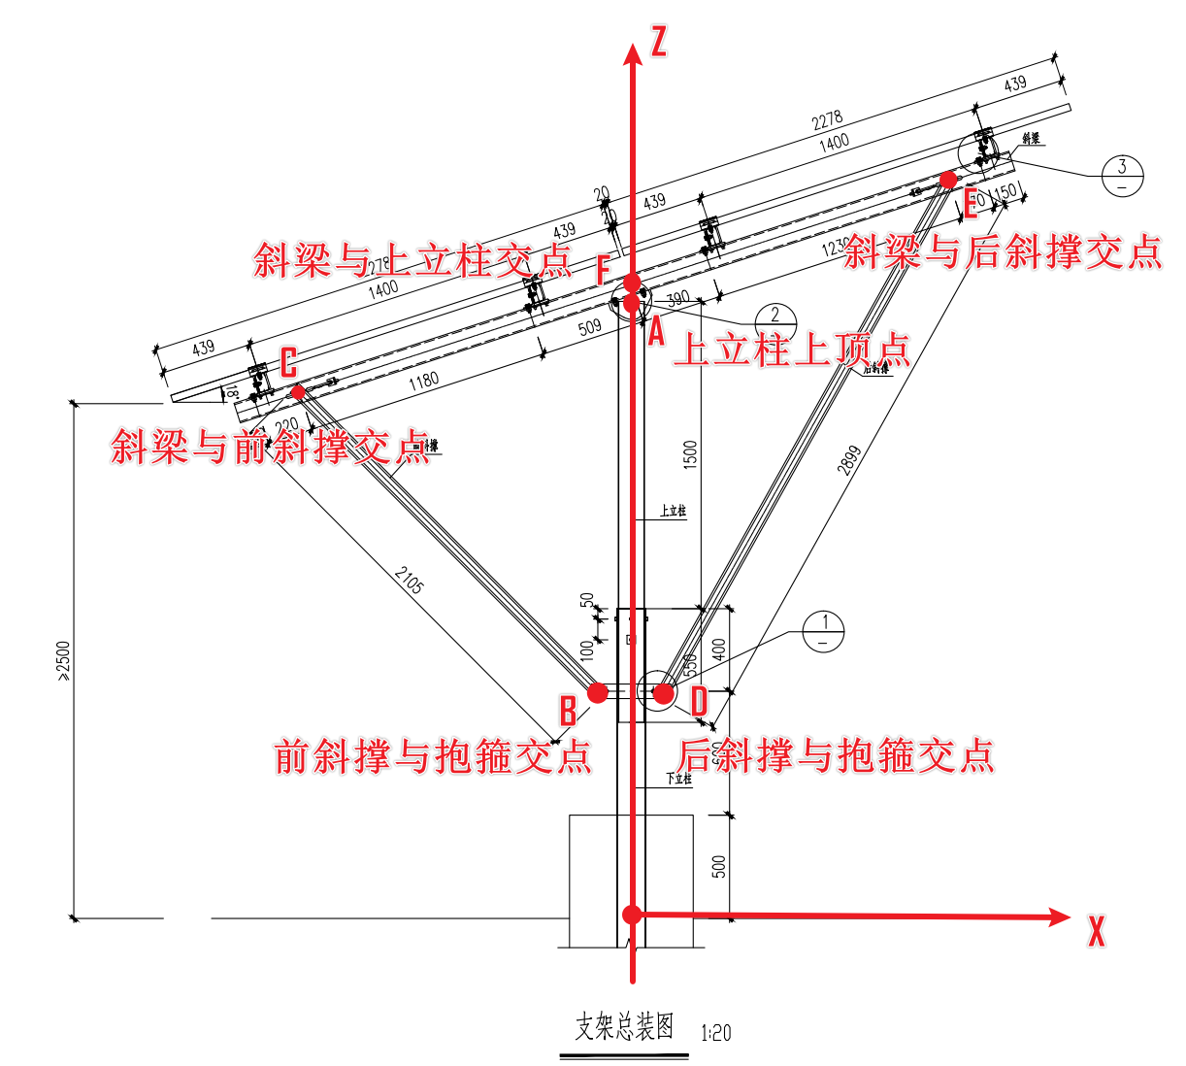
单桩单立柱 20deg 坐标计算与校核总表

参数名 | 参数含义 | 数值 | 单位 | 校核状态 | 备注
theta_deg | 斜梁倾角 | 33 | deg | 已确认 | 斜梁局部轴线相对全局水平 X 轴的夹角。
Z_A_mm | A 点高度 | 3506 | mm | 需人工确认 | A 为上立柱上顶点。A 与 F 不再假定同高。
X_F_mm | F 点 X 坐标 | -50 | mm | 需人工确认 | F 为斜梁与上立柱/三角连接件参考交点。第一版由人工填写。
Z_F_mm | F 点高度 | 3750 | mm | 需人工确认 | F 高度需由三角连接件/斜梁截面位置校核。
Z_BD_mm | B/D 点共同高度 | 2100 | mm | 已确认 | B、D 为前后斜撑与抱箍交点，第一版假定同高。
R_hoop_mm | 抱箍连接点水平偏移 | 100 | mm | 需人工确认 | B=(-R,0,Z_BD)，D=(+R,0,Z_BD)。该值会显著影响 BC/DE 校核。
GC_mm | G 到 C 的斜梁局部里程 | 400 | mm | 需人工确认 | G 为斜梁左端局部起点；C 为斜梁与前斜撑交点截面。
GF_mm | G 到 F 的斜梁局部里程 | 1988 | mm | 需人工确认 | F 为斜梁与上立柱/三角连接件参考截面。
GE_mm | G 到 E 的斜梁局部里程 | 3600 | mm | 需人工确认 | E 为斜梁与后斜撑交点截面；需按图纸斜梁尺寸链复核。
L_BC_draw_mm | 图纸标注 BC 长度 | 1500 | mm | 已确认 | 用于 BC 段 ±1mm 校核。
L_DE_draw_mm | 图纸标注 DE 长度 | 2762 | mm | 已确认 | 用于 DE 段 ±1mm 校核。
origin_px_x | 图纸标注原点像素 X | 523 | px | 已确认 | 仅影响图纸标注记录中的像素位置，不影响 Abaqus 坐标。
origin_px_y | 图纸标注原点像素 Y | 770 | px | 已确认 | 仅影响图纸标注记录中的像素位置，不影响 Abaqus 坐标。
scale_px_per_m | 图纸标注比例 | 170 | px/m | 已确认 | 仅影响图纸标注记录中的像素位置，不影响 Abaqus 坐标。
control_tolerance_m | BC/DE 长度允许误差 | 0.01 | m | 已确认 | 默认 ±1mm。
angle_tolerance_deg | CE 角度允许误差 | 0.05 | deg | 已确认 | 默认 0.05°。

关键输出参数
点名 | X_m | Y_m | Z_m | 校核状态 | 说明
A | 0.000000 | 0.000000 | 3.506000 | 需人工确认 | 上立柱上顶点
B | -0.100000 | 0.000000 | 2.100000 | 需人工确认 | 前斜撑与抱箍交点
C | -1.381809 | 0.000000 | 2.885113 | 需人工确认 | 斜梁与前斜撑交点
D | 0.100000 | 0.000000 | 2.100000 | 需人工确认 | 后斜撑与抱箍交点
E | 1.301937 | 0.000000 | 4.627958 | 需人工确认 | 斜梁与后斜撑交点
F | -0.050000 | 0.000000 | 3.750000 | 需人工确认 | 斜梁与上立柱/三角连接件参考交点
G_global | -1.717277 | 0.000000 | 2.667258 | 需人工确认 | 斜梁局部起点派生全局位置

校核结果
校核项 | 计算值 | 图纸/输入值 | 误差 | 允许误差 | 是否通过 | 校核状态 | 备注
GC_GF_GE_ORDER | GC=0.400, GF=1.988, GE=3.600 | GC < GF < GE |  |  | 通过 | 需人工确认 | 斜梁局部截面顺序
CF_LOCAL | 1.588000 | GF-GC |  |  | 通过 | 需人工确认 | C-F 局部距离
FE_LOCAL | 1.612000 | GE-GF |  |  | 通过 | 需人工确认 | F-E 局部距离
CE_ANGLE | 33.000000 | 33.000000 | 0.000000 | 0.050000 | 通过 | 需人工确认 | CE 与 +X 夹角
BC | 1.503142 | 1.500000 | 0.003142 | 0.010000 | 通过 | 需人工确认 | 前斜撑长度校核
DE | 2.799147 | 2.762000 | 0.037147 | 0.010000 | 不通过 | 需人工确认 | 后斜撑长度校核

控制点示意图

